ﾌﾟﾛｸﾞﾗﾑ購入＆選手名簿
プログラム購入申し込み書 兼 選手名簿写真添付書

大会プログラムを１冊８００円で販売します。なるべく選手人数分の購入をお願いします。

プログラム購入枚数を入力してください。
写真を添付してください。
 | ＊大会プログラムは、すべてカラー印刷です。
 | ＊チームスタッフ分として３冊は無料で配付します。
 | ＊購入希望がない場合は「０」とご記入ください。

 | 希望購入枚数 |  |  |  |  |  |  |  |  | 冊 |  | 0 |  |  | 円

プログラム購入代金は、参加費と一緒に指定された口座に振込みしてください。

 |  | 0 |  |  | 支部 第 | 0 | 代表
 |  | 0 | 0 |  |  |  |  |  |  |  | 0

プログラム掲載用 チーム写真の撮影について（お願い）
・支部大会などの画像があればご利用ください。
・必ずユニフォームを着用してください。
・撮影対象は、スタッフと登録選手です。（選手のみの撮影も可）
・並び方は２列か３列で、全員の顔がはっきりと見えるようにしてください。
※写真サイズは、左のプログラムデーターの大きさとなります。
チームフラッグ、のぼり、横断幕等全体を入れて撮影すると選手の顔がかなり小さくなりますので、確認の上、写真データーの提出してください。
・画像のファイルは「JPG(JPEG)」「PNG」「BNP」にしてください。
※写真データは、システムから提出してください。
 |  |  | ここに写真を貼り付けてください。 ※写真データのみ添付データとしてお送り頂いても構いません。

 |  | 監 督 |  |  | 0
 |  | コーチ1 |  |  | 0 |  |  |  | コーチ2 |  | 0
 |  | マネージャー |  |  | 0 |  |  |  | Ｃ級審判 |  | 0
 |  | 背番号 |  | 氏 名 |  |  | 学年 | 身長 | 背番号 | 氏 名 |  |  | 学年 | 身長
 |  | 0 |  | 0 |  |  | 0 | 0 | 0 | 0 |  |  | 0 | 0
 |  | 0 |  | 0 |  |  | 0 | 0 | 0 | 0 |  |  | 0 | 0
 |  | 0 |  | 0 |  |  | 0 | 0 | 0 | 0 |  |  | 0 | 0
 |  | 0 |  | 0 |  |  | 0 | 0 | 0 | 0 |  |  | 0 | 0
 |  | 0 |  | 0 |  |  | 0 | 0 | 0 | 0 |  |  | 0 | 0
 |  | 0 |  | 0 |  |  | 0 | 0 | 0 | 0 |  |  | 0 | 0
 |  | 0 |  | 0 |  |  | 0 | 0 | 0 | 0 |  |  | 0 | 0

 | プログラム掲載用 チーム写真の撮影について（お願い）

 | 【撮影上の注意点】
 | ・県大会などで使用された画像があればご利用ください。
 | ・必ずユニフォームを着用してください。
 | ・撮影対象は、監督、コーチ、マネージャー、登録選手です。（選手のみの撮影も可）
 | ・並び方は２列か３列で、全員の顔がはっきりと見えるようにしてください。
 | ・画像のファイルは「JPG(JPEG)」「PNG」「BNP」で送ってください。

 | 写真データは、本ファイル（Excel）と一緒に事務局にE-mail送信ください。

写真例
都道府県 | 種別 | チーム名

連絡責任者 |  | 連絡先メールアドレス

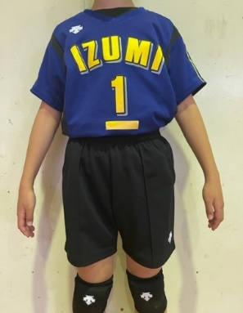
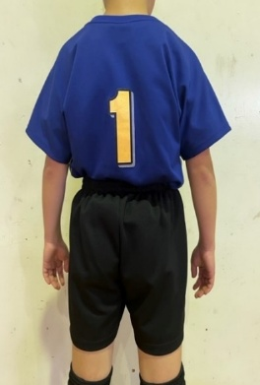
1

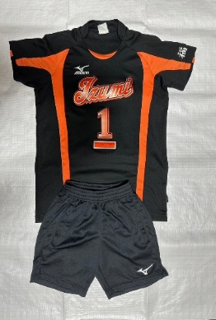
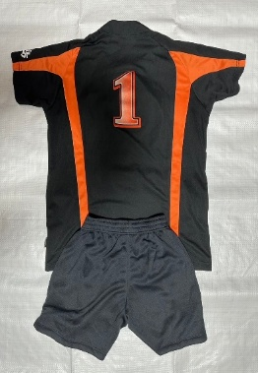
2

3

【印刷】ｴﾝﾄﾘｰ用紙
エ ン ト リ ー 用 紙

印刷して、切り取り、両面テープをつけ、大会当日、受付に提出してください。
本シートについて
エントリー用紙は、自動的にリンクされています。
0 |  | 0 |  |  |  | 0 |  |  |  |  | 0 | 0 |  |  | 0
 | 番号 | 氏 名 |  |  | 番号 | 氏 名 |  |  |  |  | 番号 | 氏 名
 | 0 | 0 |  |  | 0 | 0 |  |  |  |  | 0 | 0
 | 0 | 0 |  |  | 0 | 0 |  |  |  |  | 0 | 0
 | 0 | 0 |  |  | 0 | 0 |  |  |  |  | 0 | 0
支部 | 0 | 0 |  |  | 0 | 0 |  |  |  |  | 0 | 0
 | 0 | 0 |  |  | 0 | 0 |  |  |  |  | 0 | 0
 | 0 | 0 |  |  | 0 | 0 |  |  |  |  | 0 | 0
0 | 0 | 0 |  |  | 0 | 0 |  |  |  |  | 0 | 0
 | 0 | 0 |  |  | 0 | 0 |  |  |  |  | 0 | 0
 | 0 | 0 |  |  | 0 | 0 |  |  |  |  | 0 | 0
 | 0 | 0 |  |  | 0 | 0 |  |  |  |  | 0 | 0
第 | 0 | 0 |  |  | 0 | 0 |  |  |  |  | 0 | 0
 | 0 | 0 |  |  | 0 | 0 |  |  |  |  | 0 | 0
0 | 0 | 0 |  |  | 0 | 0 |  |  |  |  | 0 | 0
 | 0 | 0 |  |  | 0 | 0 |  |  |  |  | 0 | 0

本シートについて
エントリー用紙は、自動的にリンクされています。
代表 | 0 | 0 | 0 |  | 0 | 0 |  |  | 0 |  | 0 | 0 |  |  | 0
 | 番号 | 氏 名 |  |  | 番号 | 氏 名 |  |  |  |  | 番号 | 氏 名
 | 0 | 0 |  |  | 0 | 0 |  |  |  |  | 0 | 0
0 | 0 | 0 |  |  | 0 | 0 |  |  |  |  | 0 | 0
 | 0 | 0 |  |  | 0 | 0 |  |  |  |  | 0 | 0
 | 0 | 0 |  |  | 0 | 0 |  |  |  |  | 0 | 0
 | 0 | 0 |  |  | 0 | 0 |  |  |  |  | 0 | 0
 | 0 | 0 |  |  | 0 | 0 |  |  |  |  | 0 | 0
 | 0 | 0 |  |  | 0 | 0 |  |  |  |  | 0 | 0
 | 0 | 0 |  |  | 0 | 0 |  |  |  |  | 0 | 0
 | 0 | 0 |  |  | 0 | 0 |  |  |  |  | 0 | 0
 | 0 | 0 |  |  | 0 | 0 |  |  |  |  | 0 | 0
 | 0 | 0 |  |  | 0 | 0 |  |  |  |  | 0 | 0
 | 0 | 0 |  |  | 0 | 0 |  |  |  |  | 0 | 0
 | 0 | 0 |  |  | 0 | 0 |  |  |  |  | 0 | 0
 | 0 | 0 |  |  | 0 | 0 |  |  |  |  | 0 | 0

チーム連絡責任者 連絡先
支部名 |  | 男 女 混合 | 代 表 順 位 |  |  |  | チ ー ム 名
0 |  | 0 | 第 | 0 | 代表 |  | 0
連 絡 責 任 者
ﾌﾘｶﾞﾅ | #REF! |  |  |  | 携帯電話 |  |  | #REF! |  | - | #REF! |  | - | #REF!
氏 名 | 0 |  |  |  | ﾒｰﾙｱﾄﾞﾚｽ |  |  | 0

住所 | 〒 | #REF! | ― | #REF!
 | #REF!

チームプラカード
0 | 第 | 0 | 代表

印刷（B4サイズ）して
大会当日持参
受付でケースを渡します
0
0

